ANNUELLE
FACTURE n°1-2022 |  |  | Etablie le 22/06/2022
Contrat d'achat photovoltaïque N° |  |  | BTA0656966 | Contrat d'accès au réseau CARD-I/CRAE/CAE N° |  |  |  | 591524
Période de production du |  |  |  |  | 21/06/2021 | au | 20/06/2022
Emetteur: | ICEA (Initiative Citoyenne pour une Energie Alternative) |  | Destinataire: |  |  | ENERCOOP
Adresse : | 815 la pyrénéene |  | Adresse : |  |  | 16-18 quai de Loire
CP / Commune | 31670 Labège |  | CP / Commune |  |  | 75019 PARIS
Téléphone : | 06 70 30 31 42 |  | Téléphone : |  |  | 01 81 80 23 51
Mail : | contact@icea-enr,fr |  | Mail : |  |  | oa@enercoop.org
TVA Intracomm. : | FR 59 822 429 486 |  | Site internet |  |  | www.enercoop.fr
RCS (ou RM) / NAF | 822429486 Tls |  | TVA Intracomm. : |  |  | FR10484223094
Forme juridique et capital | SCIC
Adresse du site de production |  |  | Modalité de paiement : par virement
Adresse : | Ateliers Municipaux |  | IBAN : FR76 1310 6005 0030 0228 8907 549
 |  |  | SWIFT : AGRIFRPP831
CP / Commune | 31320 Aureville |  | CR Toulouse - Agence des Pro Est
Plafond annuel de l'énergie livrée, donné à l'article 3 du contrat : |  |  |  |  | 13500 | kWh
Rappel des données de la facture précédente | index de production | 32674 |  |  |  | Tarif applicable :
 | index de non-consommation | 16 |  |  |  | 23.727 |  | c€/kWh

Compteur de PRODUCTION :
Date nouveau relevé : | 20/06/2022 |  | Valeur du nouvel index (P1) : |  |  | 42027 |  | kWh
Date ancien relevé : | 21/06/2021 |  | Valeur de l'ancien index (P2) : |  |  | 32,674 |  | kWh
 |  |  | Production (P1 - P2) : |  |  | 9,353 |  | kWh
Compteur de NON CONSOMMATION :
Date nouveau relevé : | 20/06/2022 |  | Valeur du nouvel index (A1) : |  |  | 21 |  | kWh
Date ancien relevé : | 21/06/2021 |  | Valeur de l'ancien index (A2) : |  |  | 16 |  | kWh
 |  |  | Production (A1 - A2) : |  |  | 5 |  | kWh
Production de kWh livrés (net des auxiliaires). Pnet = (P1-P2)-(A1-A2) : |  |  |  |  |  | 9,348 |  | kWh
Montant de la facture
Production livrée en kWh, jusqu'au plafond : | 9,348 | kWh | au tarif de : | 23.727 |  | c€/kWh | Soit un montant de : | 2218
Production livrée en kWh, au-delà du plafond | 0 | kWh | au tarif de : | 5 |  | c€/kWh | Soit un montant de : | 0
Autoliquidation de la TVA, article 283 § 2 quinquies du CGI |  |  |  |  |  |  | Total € | 2218
Conditions de règlement : Conformément aux conditions générales de votre contrat d’obligation d’achat, cette facture est payable dans un délai de 30 jours à compter de sa date de réception, en utilisant obligatoirement le ou les modes de paiement spécifiés par l’Acheteur. Aucun escompte n’est pratiqué en cas de paiement anticipé. |  |  |  |  | 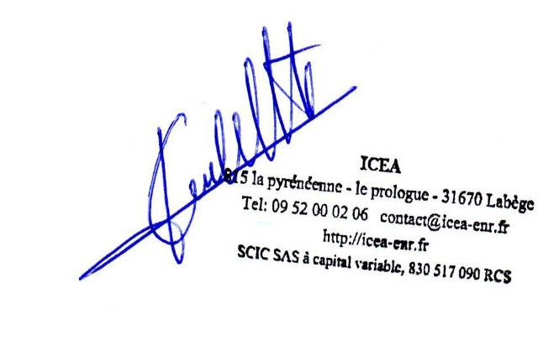 Signature :

